Sheet1
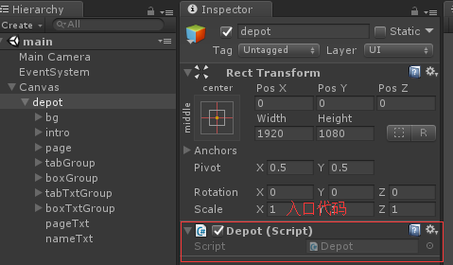
请做出一个简陋的仓库界面,样例请查看Example文件夹
1:需要读取roleData中的玩家道具信息,在systemData中的道具数据里面找出玩家数据的道具的名称,类型,图片资源等内容
2:在界面上显示玩家道具的图标和数量,并根据左边tab按钮,切换显示玩家道具的类型
3:点击图标,右边显示道具名称和说明
4:翻页功能不需要做
界面在main场景Canvas/depot,可以随意改变ui结构

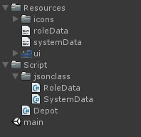
文件说明
 | icons 文件夹里面为道具的图标
 | roleData 为玩家数据 json格式对应 jsonclass.RoleData类
 | systemData 为系统策划数据 json格式对应 jsonclass.SystemData类

重这里开始

